学生核心能力与课程关系图
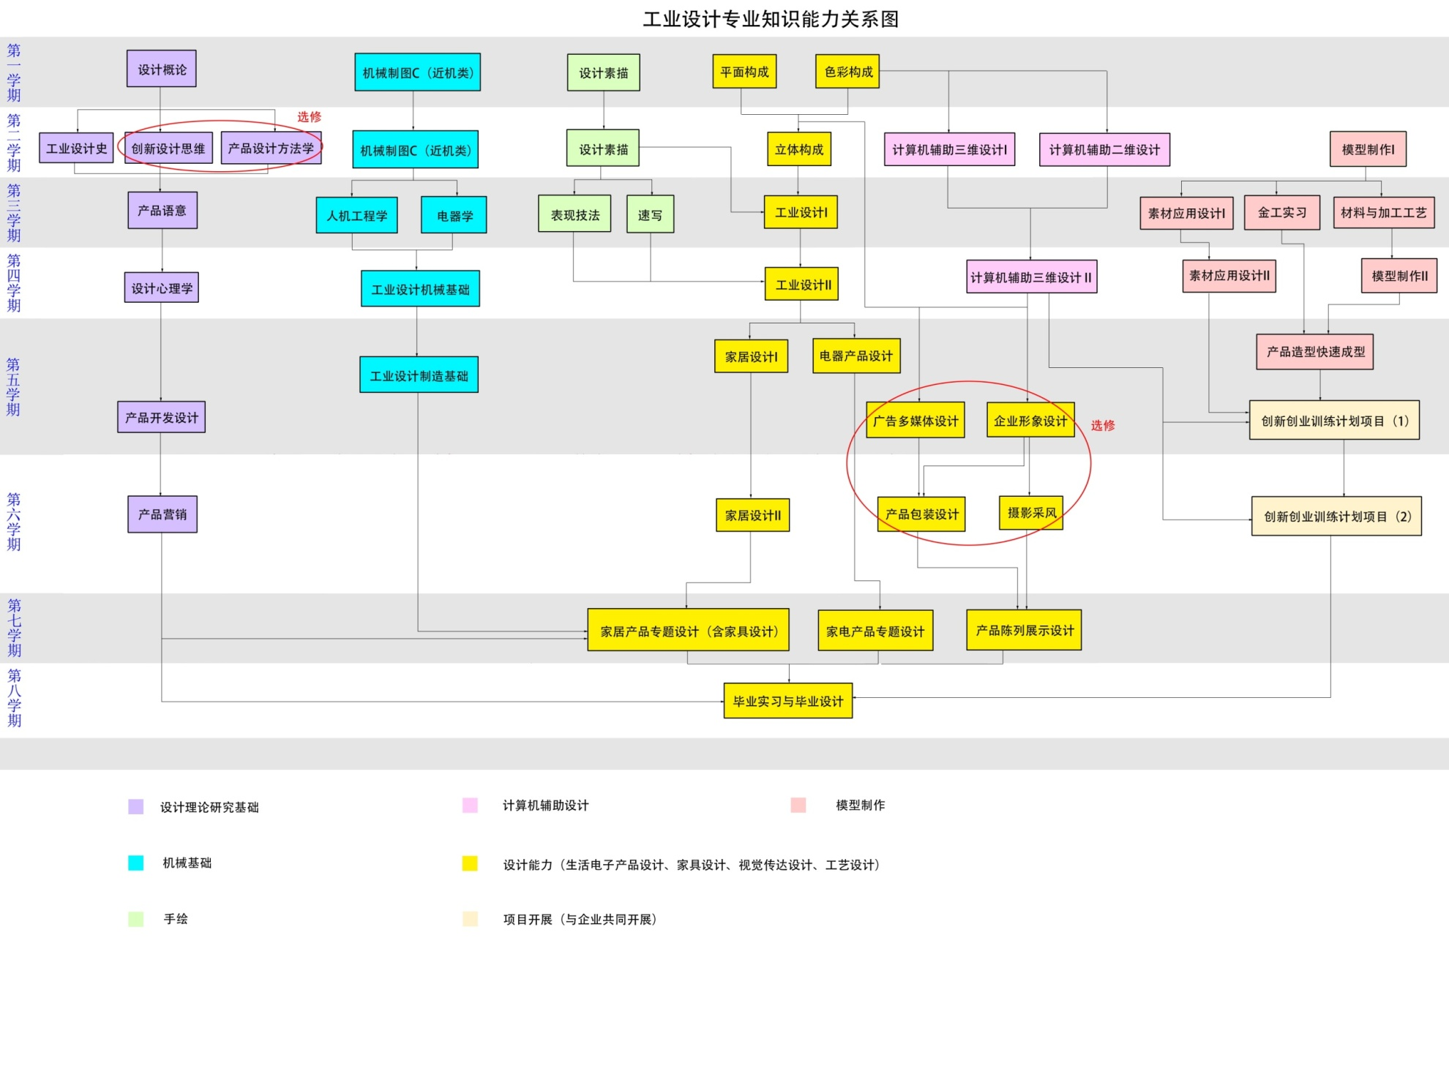
五、学生核心能力与课程关系图
范例

